COUNTIFS
日付 | 担当 | 費目 | 価格 | 担当 | 件数 | 担当 | 費目 | 件数
2016-05-06 | 藤本 | 交通費 | ¥5,300 | 藤本 |  | 藤本 | 交通費
2016-05-06 | 藤本 | 食費 | ¥2,300 | 松浦 |  | 藤本 | 消耗品費
2016-05-06 | 藤本 | 消耗品費 | ¥1,500 |  |  | 藤本 | 食費
2016-05-06 | 松浦 | 交通費 | ¥2,400 | 費目 | 件数 | 松浦 | 交通費
2016-05-06 | 松浦 | 消耗品費 | ¥850 | 交通費 |  | 松浦 | 消耗品費
2016-05-07 | 藤本 | 交通費 | ¥2,000 | 消耗品費 |  | 松浦 | 食費
2016-05-07 | 藤本 | 食費 | ¥2,500 | 食費
2016-05-07 | 藤本 | 消耗品費 | ¥1,250
2016-05-07 | 松浦 | 交通費 | ¥1,250
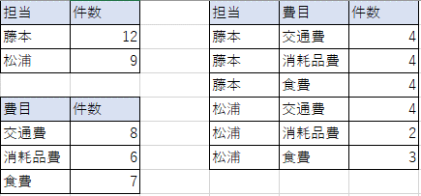
2016-05-07 | 松浦 | 食費 | ¥870
2016-05-07 | 松浦 | 消耗品費 | ¥650
2016-05-08 | 藤本 | 食費 | ¥1,560
2016-05-08 | 藤本 | 交通費 | ¥2,500
2016-05-08 | 藤本 | 消耗品費 | ¥1,500
2016-05-08 | 松浦 | 交通費 | ¥750
2016-05-08 | 松浦 | 食費 | ¥590
2016-05-09 | 藤本 | 交通費 | ¥5,500
2016-05-09 | 藤本 | 食費 | ¥1,700
2016-05-09 | 藤本 | 消耗品費 | ¥1,200
2016-05-09 | 松浦 | 交通費 | ¥950
2016-05-09 | 松浦 | 食費 | ¥850

SUMFSAVERAGEIFS
日付 | 担当 | 費目 | 価格 | 担当 | 価格合計 | 価格平均 | 担当 | 費目 | 価格合計 | 価格平均
2016-05-06 | 藤本 | 交通費 | ¥5,300 | 藤本 |  |  | 藤本 | 交通費
2016-05-06 | 藤本 | 食費 | ¥2,300 | 松浦 |  |  | 藤本 | 消耗品費
2016-05-06 | 藤本 | 消耗品費 | ¥1,500 |  |  |  | 藤本 | 食費
2016-05-06 | 松浦 | 交通費 | ¥2,400 | 費目 | 価格合計 | 価格平均 | 松浦 | 交通費
2016-05-06 | 松浦 | 消耗品費 | ¥850 | 交通費 |  |  | 松浦 | 消耗品費
2016-05-07 | 藤本 | 交通費 | ¥2,000 | 消耗品費 |  |  | 松浦 | 食費
2016-05-07 | 藤本 | 食費 | ¥2,500 | 食費
2016-05-07 | 藤本 | 消耗品費 | ¥1,250
2016-05-07 | 松浦 | 交通費 | ¥1,250
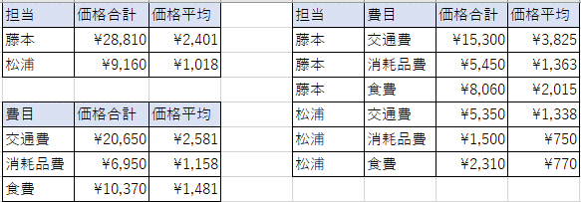
2016-05-07 | 松浦 | 食費 | ¥870
2016-05-07 | 松浦 | 消耗品費 | ¥650
2016-05-08 | 藤本 | 食費 | ¥1,560
2016-05-08 | 藤本 | 交通費 | ¥2,500
2016-05-08 | 藤本 | 消耗品費 | ¥1,500
2016-05-08 | 松浦 | 交通費 | ¥750
2016-05-08 | 松浦 | 食費 | ¥590
2016-05-09 | 藤本 | 交通費 | ¥5,500
2016-05-09 | 藤本 | 食費 | ¥1,700
2016-05-09 | 藤本 | 消耗品費 | ¥1,200
2016-05-09 | 松浦 | 交通費 | ¥950
2016-05-09 | 松浦 | 食費 | ¥850

度数分布・クロス集計表
1.B2:B39は「年齢」
2.C2:C39は「血液型」
3.D2:D39は「問1」
4.E2:E39は「問2」
左のデータはある看護学校の学生へのアンケート調査の一部である。各問の質問は以下の通りであった。
問1 服装には気を使っていますか
1. 気を使っている
2. どちらかといえば使っている
3. どちらかといえば無頓着
4.無頓着
問2 今の自分の顔に満足していますか
1. とても満足している
2. 満足している
3. 不満がある
4. とても不満がある
右の集計表を完成させよ。
No | 年齢 | 血液型 | 問1 | 問2 |  | 年齢 | 血液型 | 計(人数) | 服装 | A | B | O | AB
1 | 19 | O | 2 | 4 | 平均 |  | A |  | 1
2 | 20 | O | 2 | 4 | 最年長 |  | B |  | 2
3 | 21 | B | 1 | 3 | 最年少 |  | O |  | 3
4 | 20 | B | 1 | 3 |  |  | AB |  | 4
5 | 19 | O | 1 | 4 | 年齢 | 計(人数) | 総計
6 | 22 | A | 3 | 3 | 20 |  |  |  | 顔 | A | B | O | AB
7 | 20 | O | 2 | 3 | 25 |  | 服装 | 計(人数) | 1
8 | 36 | O | 3 | 3 | 30 |  | 1 |  | 2
9 | 23 | A | 1 | 2 | 35 |  | 2 |  | 3
10 | 24 | O | 2 | 2 | 40 |  | 3 |  | 4
11 | 22 | A | 3 | 3 | 総計 |  | 4
12 | 20 | A | 2 | 3 |  |  | 総計
13 | 21 | AB | 2 | 3
14 | 20 | A | 2 | 3 |  |  | 顔 | 計(人数)
15 | 20 | AB | 3 | 2 |  |  | 1
16 | 25 | B | 2 | 3 |  |  | 2
17 | 28 | A | 3 | 2 |  |  | 3
18 | 28 | O | 2 | 2 |  |  | 4
19 | 19 | O | 3 | 3 |  |  | 総計
20 | 19 | O | 1 | 3
21 | 20 | A | 2 | 3
22 | 22 | AB | 2 | 2
23 | 20 | B | 3 | 3
24 | 19 | A | 2 | 3
25 | 21 | A | 3 | 3
26 | 27 | B | 3 | 4
27 | 29 | A | 3 | 3
28 | 27 | A | 2 | 2
29 | 20 | O | 2 | 3
30 | 29 | O | 2 | 3
31 | 20 | O | 3 | 4
32 | 20 | O | 2 | 3
33 | 27 | A | 2 | 2
34 | 19 | B | 2 | 4
35 | 19 | A | 2 | 3
36 | 20 | O | 2 | 3
37 | 25 | A | 3 | 4
38 | 34 | B | 2 | 3

度数分布・クロス集計表2
名前 | 血液型 | 身長 | 血液型 | 計(人数) |  | 身長 |  | 145 | 150 | 155 | 160 | 165 | 170 | 175 | 180 | 185 | 計
中澤 | O | 158.0 | A |  | 平均 |  | A
石黒 | A | 160.0 | B |  | 最高 |  | B
飯田 | A | 167.0 | O |  | 最低 |  | O
安倍 | A | 152.0 | AB |  |  |  | AB
福田 | B | 149.0 | 総計 |  |  |  | 計
保田 | A | 157.0
矢口 | A | 145.0 | 身長(以上) | 計(人数) | 血液型 | 平均身長
1.B2:B105は「血液型」
2.C2:C105は「身長」
・血液型、身長別の度数分布表を作成せよ
・身長に関する集計を行え
・・平均身長、最長身長、最低身長を求めよ
・・血液型ごとの平均身長を求めよ
・身長×血液型でクロス集計を行え
市井 | A | 158.0 | 140 |  | A
後藤 | O | 159.0 | 145 |  | B
石川 | A | 155.0 | 150 |  | O
吉澤 | O | 163.0 | 155 |  | AB
辻 | O | 153.0 | 160 |  | 全血液型
加護 | AB | 155.0 | 165
高橋 | A | 153.0 | 170
紺野 | B | 156.0 | 175
小川 | O | 156.0 | 180
新垣 | B | 154.0 | 総計
藤本 | A | 156.0
亀井 | AB | 156.0 | 身長(以下) | 計(人数)
道重 | A | 156.0 | 145
田中 | O | 153.0 | 150
久住 | A | 167.0 | 155
光井 | O | 154.0 | 160
李 | O | 168.0 | 165
銭 | B | 153.0 | 170
譜久村 | O | 160.0 | 175
生田 | A | 157.0 | 180
鞘師 | AB | 155.0 | 185
鈴木 | B | 152.0 | 総計
飯窪 | O | 160.0
石田 | O | 150.0
佐藤 | A | 152.0
工藤 | A | 159.0
小田 | A | 152.0
尾形 | A | 157.0
野中 | A | 157.0
牧野 | A | 165.0
羽賀 | O | 153.0
加賀 | A | 162.0
横山 | O | 152.5
森戸 | A | 150.2
清水 | O | 153.0
嗣永 | O | 150.0
徳永 | O | 164.0
須藤 | O | 166.0
夏焼 | O | 159.0
石村 | B | 159.0
熊井 | B | 182.0
菅谷 | A | 161.0
梅田 | A | 170.0
矢島 | O | 166.0
村上 | A | 152.4
中島 | O | 156.0
鈴木 | B | 161.0
岡井 | A | 152.0
萩原 | AB | 158.0
有原 | A | 155.0
和田 | A | 162.0
前田 | B | 159.0
福田 | A | 155.0
小川 | A | 153.0
中西 | A | 159.0
小数賀 | O | 162.0
竹内 | O | 154.0
勝田 | A | 161.0
田村 | O | 162.0
室田 | AB | 153.0
相川 | A | 163.0
佐々木 | A | 167.0
上國料 | O | 150.0
笠原 | A | 160.0
船木 | O | 144.7
川村 | A | 162.3
太田 | B | 149.7
伊勢 | A | 154.0
宮崎 | O | 160.0
金澤 | B | 161.0
高木 | A | 156.0
大塚 | O | 153.3
宮本 | O | 154.0
植村 | O | 164.0
梁川 | A | 153.0
段原 | A | 164.0
稲場 | B | 152.0
山木 | B | 157.0
島村 | O | 151.0
小関 | O | 154.0
藤井 | B | 150.0
広瀬 | O | 156.0
野村 | B | 155.0
小川 | A | 159.0
浜浦 | AB | 162.0
田口 | A | 151.0
和田 | B | 163.5
井上 | O | 161.5
小片 | A | 159.0
山岸 | B | 155.0
新沼 | O | 160.2
谷本 | B | 157.5
岸本 | B | 163.0
浅倉 | AB | 153.0
小野 | O | 163.0
小野田 | O | 153.2
秋山 | B | 153.5

課題
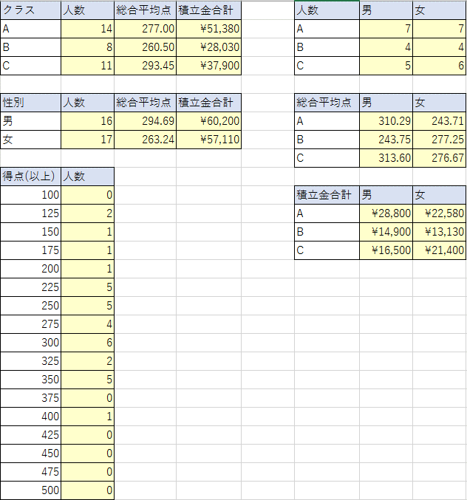
no | クラス | 名前 | 性別 | 積立拠出金額 | 国語 | 数学 | 英語 | 理科 | 社会 | 総合 | クラス | 人数 | 総合平均点 | 積立金合計 | 人数 | 男 | 女
1 | C | 中澤 | 男 | 3500 | 100 | 98 | 66 | 55 | 50 | 369 | A |  |  |  | A
2 | A | 石黒 | 女 | 4350 | 32 | 12 | 69 | 18 | 48 | 179 | B |  |  |  | B
3 | A | 飯田 | 男 | 2500 | 12 | 23 | 63 | 13 | 34 | 145 | C |  |  |  | C
4 | A | 安倍 | 女 | 1750 | 18 | 28 | 47 | 82 | 57 | 232
1.B2:B34は「クラス」
2.D2:D34は「性別」
3.E2:E34は「積立拠出金額」
4.K2:K34は「総合」
・クラス別の人数、総合平均点、積立金合計金額を求めよ。
・性別の人数、総合平均点、積立金合計金額を求めよ。
・クラス、男女別人数、総合平均手、積立合計金額を求めよ
・総合得点の25点区切りでの度数分布表を作成せよ
5 | B | 福田 | 女 | 4530 | 23 | 28 | 90 | 65 | 25 | 231 | 性別 | 人数 | 総合平均点 | 積立金合計 | 総合平均点 | 男 | 女
6 | A | 保田 | 女 | 4400 | 98 | 27 | 86 | 46 | 62 | 319 | 男 |  |  |  | A
7 | A | 矢口 | 男 | 5200 | 68 | 75 | 87 | 52 | 74 | 356 | 女 |  |  |  | B
8 | A | 市井 | 女 | 1980 | 35 | 10 | 32 | 61 | 26 | 164 |  |  |  |  | C
9 | C | 後藤 | 女 | 2000 | 40 | 45 | 37 | 67 | 66 | 255 | 得点(以上) | 人数
10 | A | 石川 | 男 | 2500 | 90 | 39 | 91 | 55 | 80 | 355 | 100 |  |  |  | 積立金合計 | 男 | 女
11 | C | 吉澤 | 女 | 5300 | 44 | 50 | 77 | 65 | 77 | 313 | 125 |  |  |  | A
12 | C | 辻 | 女 | 4600 | 73 | 80 | 35 | 65 | 21 | 274 | 150 |  |  |  | B
13 | B | 加護 | 男 | 2700 | 30 | 43 | 18 | 85 | 82 | 258 | 175 |  |  |  | C
14 | A | 高橋 | 男 | 5200 | 87 | 76 | 52 | 62 | 76 | 353 | 200
15 | B | 紺野 | 男 | 3400 | 34 | 18 | 13 | 46 | 19 | 130 | 225
16 | C | 小川 | 男 | 2600 | 34 | 42 | 31 | 62 | 36 | 205 | 250
17 | B | 新垣 | 男 | 4100 | 84 | 31 | 36 | 52 | 48 | 251 | 275
18 | A | 藤本 | 女 | 3500 | 66 | 35 | 52 | 99 | 27 | 279 | 300
19 | B | 亀井 | 女 | 4500 | 42 | 65 | 43 | 45 | 67 | 262 | 325
20 | A | 道重 | 男 | 6300 | 75 | 43 | 87 | 9 | 92 | 306 | 350
21 | C | 田中 | 女 | 5100 | 88 | 44 | 63 | 45 | 65 | 305 | 375
22 | A | 久住 | 女 | 1600 | 82 | 73 | 47 | 12 | 32 | 246 | 400
23 | C | 光井 | 女 | 1900 | 20 | 76 | 36 | 24 | 69 | 225 | 425
24 | C | 李 | 女 | 2500 | 95 | 91 | 23 | 25 | 54 | 288 | 450
25 | B | 銭 | 男 | 4700 | 45 | 75 | 56 | 65 | 95 | 336 | 475
26 | C | 譜久村 | 男 | 3800 | 56 | 35 | 53 | 46 | 45 | 235 | 500
27 | A | 生田 | 女 | 5000 | 65 | 65 | 56 | 65 | 36 | 287
28 | B | 鞘師 | 女 | 1500 | 45 | 45 | 87 | 67 | 73 | 317
29 | B | 鈴木 | 女 | 2600 | 76 | 67 | 65 | 35 | 56 | 299
30 | C | 飯窪 | 男 | 4100 | 45 | 65 | 87 | 78 | 67 | 342
31 | C | 石田 | 男 | 2500 | 87 | 87 | 67 | 80 | 96 | 417
32 | A | 佐藤 | 男 | 3600 | 65 | 78 | 54 | 67 | 37 | 301
33 | A | 工藤 | 男 | 3500 | 48 | 98 | 76 | 56 | 78 | 356

